Plano de Ensino
PLANO DE ENSINO
Curso: |  | Excel Básico com IA Generativa |  | Docente : Luis Fernando Spoljaric |  | Aprovação : |  | Turma:
 |  |  |  | Data : 16/09/2026 |  | Data: 16/09/2026
Unidade Curricular: |  | Excel Básico com IA Generativa |  | Carga Horária Presencial: 20 |  | Assinatura e Carimbo
 |  |  |  | Carga Horária Não-Presencial: 0
Objetivo: |  | O curso de Aperfeiçoamento Profissional de Excel Básico com IA generativa tem por objetivo o desenvolvimento de competências necessárias para utilizar os recursos básicos do Microsoft Office Excel impulsionado pela produtividade da IA generativa utilizando boas práticas, com os devidos cuidados com relação à ética, privacidade nos dados e responsabilidade na revisão de conteúdo gerados por IA. |  | Carga Horária Total: 20

Plano de Aula e Cronograma
Data | Aulas | Capacidades | Conhecimentos | Estratégias de Ensino e de Aprendizagem | Recursos didáticos | Intervenção Mediadora |  | Estratégias, técnicas e instrumentos de avaliação
Dia01 | 4 | 1. Elaborar prompts com boas práticas, baseando-se em técnicas de engenharia de prompt, sem infringir o uso ético da inteligência artificial. | 1. Fundamentos da Inteligência Artificial 1.1. IA Analítica 1.1.1. Histórico 1.1.2. Exemplos de aplicações 1.2. IA Generativa 1.2.1. Histórico 1.2.2. Exemplos de aplicações 1.3. Pilares no uso ético da Inteligência Artificial 1.3.1. Responsabilidade 1.3.2. Privacidade 1.3.3. Transparência 1.3.4. Imparcialidade 1.3.5. Inclusão 1.4. Boas práticas no uso da IA 1.4.1. Engenharia de Prompt 1.4.2. Revisão e conteúdo 1.5. IA Especialista 1.5.1. Definição 1.5.2. Copilot | Aula expositiva, demonstração e atividade prática | Projetor Multimídia, Computador com acesso a Internet, Quadro Branco. | O que é IA generativa? O que é um Prompt? Quais benefícios temos do uso de IA? Quais os riscos do mal uso da IA? Para que serve o Excel? Por que a ética da inteligência artificial é importante? |  | Exposição dialogada sobre IA, Apesentação, Avaiação diagnóstica por entevista, Abrir o Excel Local, Conferir a conta de e-mail @senaisp.edu.br, Abrir o Excel online e verificar as diferenças entre local e remoto.
Dia02 | 4 | 2. Gerenciar dados, células, planilhas, tabelas e pastas de trabalho do Excel. | 2 Gerenciamento de objetos do Excel 2.1 Células 2.1.1 Definição 2.1.2 Endereçamento linhas e colunas 2.1.3 Inserir e remover linhas e colunas 2.1.4 Formatação 2.1.5 Ordenar colunas 2.1.6 Inserir Filtros 2.1.7 Opções de colagem 2.2 Planilhas 2.2.1 Definição 2.2.2 Procedimentos para renomear 2.2.3 Inserir e remover planilhas 2.2.4 Modos de exibição 2.3 Pasta de trabalho 2.3.1 Definição 2.3.2 Manipulação de pasta de trabalho 2.4 Tabelas 2.4.1 Definição 2.4.2 Formatação 2.4.3 Alteração do título 2.4.4 Filtros 2.4.5 Ordenação |  |  | O que é uma planilha? Para que serve o Excel? Como fazer as operações básicas de adição, subtração, divisão e multiplicação?Para que serve a alça de preenchimento? Quando devemos congelar uma célula? |  | Exposição dialogda, ApesentaçãoAtividades Práticas com planilhas, formatação, cálculos básicos, ver e rever conceitos fundamentais da matemática básica.
Dia03 | 4 | 3. Executar operações usando fórmulas e funções para obter resultados. | 3 Fórmulas e funções no Excel 2.1 Cálculos 4 operações básicas 2.2 Cálculos com percentuais 2.3 Referências 3.3.1 Absoluta 3.3.2 Relativa 3.3.3 Mista 1.4 Cálculos com funções básicas 3.4.1 Média 3.4.2 Soma 3.4.3 Cont.se 3.4.4 Se 3.4.5 Maiúscula, minúscula 3.4.6 Concat |  |  | Qual a diferença entre conta, fórmula e função. Qual a diferença entre > e >=? Por que temos que iniciar qualquer operação de conta, fórmula ou função com o sinal de igual? |  | Exposição dialogda, ApesentaçãoAtividades Práticas com planilhas, formatação, cálculos básicos, aplicar as funções mais utilizadas no excel, resolver planilhas com auxilio do Copilot IA da microsoft
Dia04 | 4 | 4. Formatar planilhas Excel a partir de condicionais. 5. Gerenciar gráficos adequados à apresentação dos dados. | 4. Formatação condicional 4.1. Regras de realce 4.2. Escalas de cor 4.3. Gerenciamento de regras 5. Gerenciamento de gráficos 5.1. Tipos de gráficos e seus objetivos 5.2. Inserir gráficos 5.2.1. Colunas e barras 5.2.2. Pizza 5.2.3. Dispersão XY 5.3. Formatar Layout de Gráficos 5.3.1. Legenda 5.3.2. Título 5.3.3. Eixos1.3.4. Cores | Aula expositiva, demonstração e atividade prática, situações desafiadoras |  | O que é formatação condicional?Como buscar dados em outra planilha? Como configurar a página como paisagem para imprimir?Qual a diferença entre gráficos simples e gráfico dinâmico? O que é tabela dinâmica?Para que servem os eixos? |  | Planilhas de exemplo e com cálculos através de formulas, Demonstrações com réplica pelos alunos de como formatar condicionalmente dados de planilhas e criar gráficos
Dia5 | 4 | 6 Elaborar Prompts de IA para tarefas do Excel | 6 IA Generativa aplicada ao Excel 6.1 Prompts de IA para gerar planilhas inclusive com formatação 6.2 Prompts de IA para auxiliar na elaboração de fórmulas e funções do Excel 6.2.1 Por meio de descrição 6.2.2 Utilizando tabela como exemplo 6.3 Prompts de IA para gerar planilhas com fórmulas e formatação condicional 6.4 Prompts de IA para auxiliar na geração de gráficos ideais em função dos dados 6.5 Prompts de IA para auxiliar na análise de resultados e gráficos |  |  | Como gerar uma planlha com auxilio de IA? Como gerar fórmulas? Como a IA pode ajudar a analizar um resultado? Como formatar um dashboard? O que é um Dashboard? |  | Situação de aprendizagem desafiadora com o auxilio de IA
Total | 20
Avaliação Formativa - Situação Problema
Contextualização:
Ao resolver problemas com dados, pequenas automações e agilizar o trabalho cotidiano o Excel é uma ferramenta indispensável, a seguir temos alguns desafios que podemos reslver com Excel IA, siga as instruções para resolver o desafio
Desafios:
Abra uma nova pasta de trabalho do excel e digite a planilha a seguir:
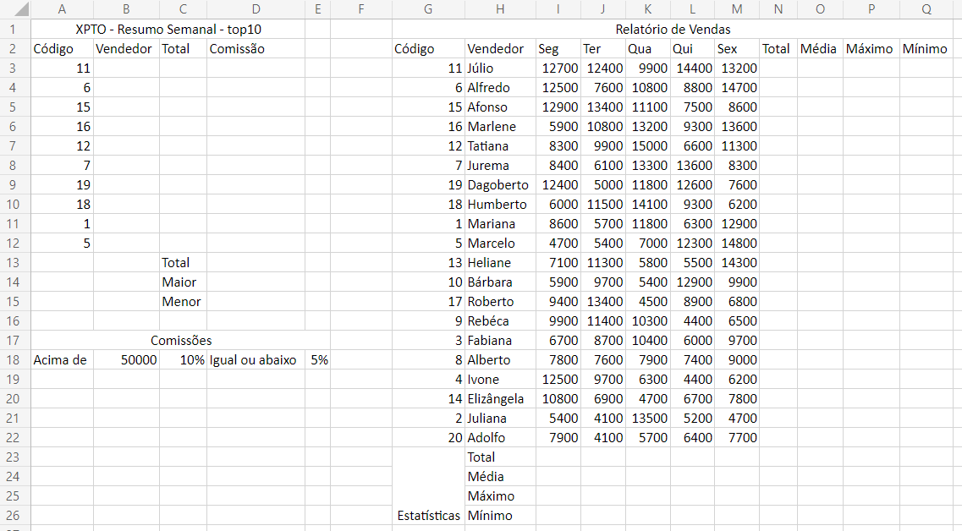

Ao concluir a digitação formate os dados, valores em reais, bordas, cores a sua escolha, e classifique os dados por código de A-Z conforme exemplo a seguir: (Capacidade: 2. Gerenciar dados, células, planilhas, tabelas e pastas de trabalho do Excel. 4 Formatar planilhas Excel a partir de condicionais 1 Formatação condicional Autogestão 1 Gerenciar tempo)
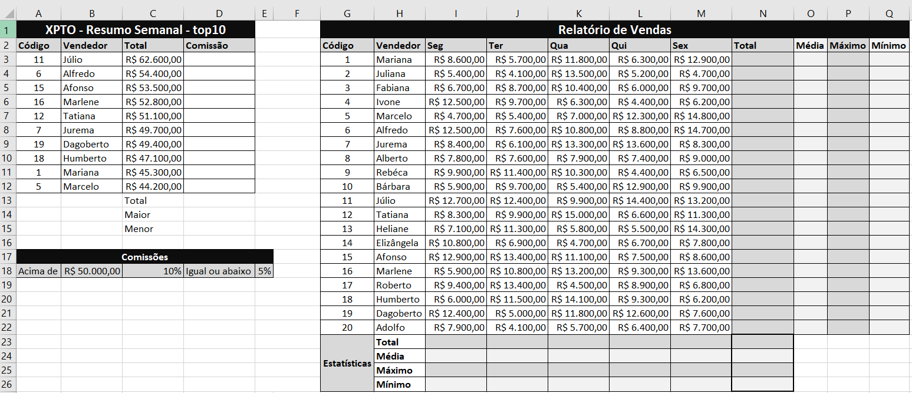

Entregas:
1 Preencha a coluna "B" com os nomes dos vendedores, utilize a IA para auxiliar com a função PROCV (1 Elaborar prompts com boas práticas, baseando-se em técnicas de engenharia de prompt, sem infringir o uso ético da inteligência artificial.) 2 Preencha a coluna "C" com os totais de cada vendedor, utilize PROVC com auxilio da IA (1 Elaborar prompts com boas práticas, baseando-se em técnicas de engenharia de prompt, sem infringir o uso ético da inteligência artificial. Pensamento analítico 3 Demonstrar atenção a detalhes) 3 Na coluna "D" calcule a comissão de cada vendedor seguindo a regra das comissões descrita na linha 18, utilize a função SE(). (2 Gerenciar dados, células, planilhas, tabelas e pastas de trabalho do Excel.) 4 Calcule as estatísticas por dia da semana (Total, Média, Máximo e Mínimo) somente até a coluna "M" 5 Calcule as estátísticas por funcionário colunas (N, O, P e Q) somente até a linha "22" 6 Calcule as estatísticas do Total "coluna N" (Soma(), Média(), Máximo() e Mínimo()) 7 Calcule o Total, Maior e Menor comissão nas células (D13, D14, D15)(3 Executar operações usando fórmulas e funções para obter resultados.) 8 Selecione as colunas "B" e "D", vendedor e comissão e crie um gráfico recomendado, deixe-o na mesma página porém abaixo das Comissões na linha 19. (5 Gerenciar gráficos adequados à apresentação dos dados.) 9 Crie um Dashboard com dois gráficos dinâmicos de (vendedor e total) e (vendedor e comissão) aplique segmentação de dados por vendedor. (6 Elaborar Prompts de IA para tarefas do Excel, Autogestão 2 Demonstrar Responsabilidade) 10 Formate a coluna comissão com cores diferentes para onde foi aplicado 10% ou 5% (4 Formatar planilhas Excel a partir de condicionais)

Instrumento de Registro
Fundamentos ou Capacidades |  |  | Critérios |  |  | Alunos
 |  |  |  |  |  | 1 | 2 | 3 | 4
Técnicos | Elaborar prompts com boas práticas, baseando-se em técnicas de engenharia de prompt, sem infringir o uso ético da inteligência artificial |  | Utilizou a IA como auxílio para produtividade
 |  |  | Entendeu a solução desenvolvida com IA, não apenas escreveu prompt
 | Gerenciar dados, células, planilhas, tabelas e pastas de trabalho do Excel |  | Montou a planilha com os dados apresentados
 |  |  | Utilizou os recursos do excel e copilot para formatar os dados e aparência
 | Executar operações usando fórmulas e funções para obter resultados |  | Resolveu ao menos um dos desafios com auxilio de IA
 |  |  | Concluiu e entregou os desafios dentro do tempo proposto
 | Formatar planilhas Excel a partir de condicionais |  | Formatou dinamicamente a coluna comissão
 |  |  | Formatou a planilha facilitando a visão e análise dos dados
 | Criar e gerenciar gráficos adequados à apresentação dos dados |  | Criou ao menos um dos gráficos solicitados
 |  |  | Criou o dashboard conforme solicitado
 | Elaborar Prompts de IA para tarefas do Excel |  | Escreveu prompts para solucionar os desafios
 |  |  | Resolveu todos os desafios propostos
Capacidades Socioemocionais | Autogestão 1. Administrar o tempo. |  | Compreendeu as instruções técnicas do desafio
 |  |  | Entregou a atividade dentro do prazo estabelecido
 | Autogestão 2. Demonstrar responsabilidade. |  | Esclareceu dúvidas caso necessário com o instrutor ou colegas
 |  |  | Uitlizou a IA como apoio a produtividade compreendendo os códigos gerados
 | Pensamento analítico 3. Demonstrar atenção a detalhes |  | Consegue aplicar os conceitos aprendidos não apenas nesta atividade, mas em outras relacionadas
 |  |  | Atendeu ou superou as próprias expectativas, do instrutor e ou colegas ao apresentar a solução

TABELA DE NÍVEIS DE DESEMPENHO |  |  |  |  | EQUIVALÊNCIA DE NOTAS
12 | Acertou todos os critérios críticos e desejáveis. |  |  |  | 100
11 | Acertou todos os critérios críticos e pelo menos 11 dos 12 desejáveis |  |  |  | 95
10 | Acertou todos os critérios críticos e pelo menos 10 dos 12 desejáveis |  |  |  | 90
9 | Acertou todos os critérios críticos e pelo menos 9 dos 12 desejáveis |  |  |  | 85
8 | Acertou todos os critérios críticos e pelo menos 8 dos 12 desejáveis |  |  |  | 80
7 | Acertou todos os critérios críticos e pelo menos 7 dos 12 desejáveis |  |  |  | 75
6 | Acertou todos os critérios críticos e pelo menos 6 dos 12 desejáveis |  |  |  | 70
5 | Acertou todos os critérios críticos e pelo menos 5 dos 12 desejáveis |  |  |  | 65
4 | Acertou todos os critérios críticos e pelo menos 4 dos 12 desejáveis |  |  |  | 60
3 | Acertou todos os critérios críticos e pelo menos 3 dos 12 desejáveis |  |  |  | 55
2 | Acertou todos os critérios críticos |  |  |  | 50
1 | Não acertou todos os critérios críticos |  |  |  | 30

 |  |  | Legenda: | Atingiu | Não Atingiu
 |  |  | Críticos | 1 | 0 | F | Formativa
 |  |  | Desejáveis
ANEXOS

IA
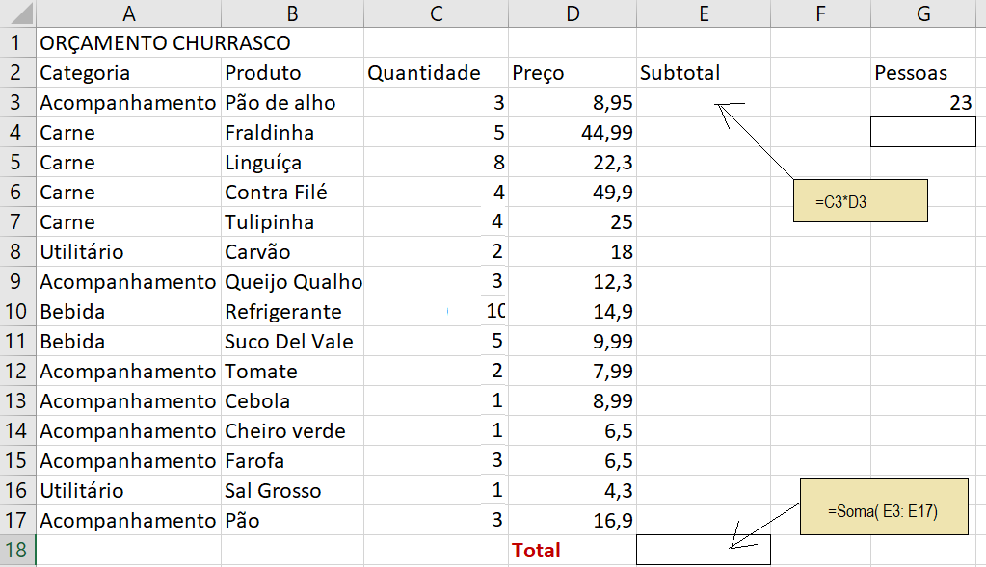
O que é inteligência artificial?
Dado (Informação bruta, sem contexto)
Informação (Conjunto de dados organizados, com contexto)
Conhecimento (Informação processada, com significado e aplicabilidade)
Inteligência (Capacidade de aplicar conhecimento para resolver problemas, tomar decisões e se adaptar a novas situações)
Consciência (Estado de percepção e autoconsciência, onde o indivíduo tem consciência de si mesmo e do ambiente ao seu redor)
Definição de inteligência artificial
Inteligência Artificial (IA) é um ramo da ciência da computação que se concentra na criação de sistemas capazes de realizar tarefas que normalmente exigiriam inteligência humana. Isso inclui a capacidade de aprender, raciocinar, resolver problemas, compreender a linguagem natural e perceber o ambiente ao redor. A IA pode ser dividida em várias categorias, como aprendizado supervisionado, não supervisionado e por reforço, cada uma com suas próprias técnicas e aplicações. A IA tem sido amplamente utilizada em diversas áreas, como saúde, finanças, transporte e entretenimento, transformando a maneira como vivemos e trabalhamos.
Alguns Termos
Vibe Coding
Vibe coding é uma forma de criar softwares usando inteligência artificial, onde você descreve o que quer em linguagem natural por meio de prompts (comandos de texto), e a IA escreve, testa e corrige o código.
Em vez de programar escrevendo cada linha manualmente, a pessoa atua mais como um diretor ou revisor do produto final. O termo foi criado em fevereiro de 2025 pelo pesquisador e cofundador da OpenAI, Andrej Karpathy. Saiba mais sobre o assunto no artigo explicativo da Alura ou na matéria do TecMundo.
Spec-Driven Development (SDD)
O Spec-Driven Development (SDD), ou desenvolvimento orientado por especificações, é uma metodologia de engenharia de software em que especificações detalhadas e estruturadas são criadas e validadas antes de qualquer linha de código ser escrita.
Nessa abordagem, a documentação deixa de ser algo passivo e se transforma em um "contrato executável" que orienta tanto humanos quanto agentes de inteligência artificial durante todo o ciclo de vida do projeto.
Modelos de inteligência artificial
Aprendizado supervisionado
O aprendizado supervisionado é um tipo de aprendizado de máquina onde o modelo é treinado usando um conjunto de dados rotulado, ou seja, cada exemplo de treinamento é acompanhado por uma resposta correta. O objetivo do modelo é aprender a mapear as entradas para as saídas corretas, permitindo que ele faça previsões precisas em novos dados. Exemplos comuns de algoritmos de aprendizado supervisionado incluem regressão linear, árvores de decisão e redes neurais.
Aprendizado não supervisionado
O aprendizado não supervisionado é um tipo de aprendizado de máquina onde o modelo é treinado usando um conjunto de dados não rotulado, ou seja, os exemplos de treinamento não possuem respostas corretas associadas. O objetivo do modelo é identificar padrões, estruturas ou agrupamentos nos dados, sem a necessidade de supervisão humana. Exemplos comuns de algoritmos de aprendizado não supervisionado incluem clustering (agrupamento) e redução de dimensionalidade.
Aprendizado por reforço
O aprendizado por reforço é um tipo de aprendizado de máquina onde um agente aprende a tomar decisões em um ambiente para maximizar uma recompensa cumulativa. O agente interage com o ambiente, recebendo feedback na forma de recompensas ou punições com base em suas ações. O objetivo do agente é aprender uma política de ação que maximize a recompensa ao longo do tempo. Exemplos comuns de algoritmos de aprendizado por reforço incluem Q-learning e Deep Q-Networks (DQN).
Campos de atuação da inteligência artificial
Processamento de linguagem natural (NLP)
O processamento de linguagem natural (NLP) é um campo da inteligência artificial que se concentra na interação entre computadores e linguagem humana. O objetivo do NLP é permitir que os computadores compreendam, interpretem e gerem linguagem natural de maneira significativa. Isso inclui tarefas como análise de sentimentos, tradução automática, reconhecimento de fala e geração de texto. O NLP é amplamente utilizado em assistentes virtuais, chatbots e sistemas de recomendação.
STT e TTS
STT (Speech-to-Text) e TTS (Text-to-Speech) são tecnologias de inteligência artificial que permitem a conversão entre fala e texto. O STT é usado para transcrever a fala em texto, enquanto o TTS é usado para gerar fala a partir de texto. Essas tecnologias são amplamente utilizadas em assistentes virtuais, sistemas de navegação e dispositivos de acessibilidade.
Visão computacional
A visão computacional é um campo da inteligência artificial que se concentra na capacitação dos computadores para interpretar e compreender o mundo visual. Isso inclui tarefas como reconhecimento de objetos, detecção de rostos, segmentação de imagens e análise de vídeo. A visão computacional é amplamente utilizada em áreas como segurança, saúde, automação industrial e veículos autônomos.
Sistemas especialistas
Sistemas especialistas são sistemas de inteligência artificial projetados para imitar a tomada de decisão humana em áreas específicas de conhecimento. Eles utilizam uma base de conhecimento e um mecanismo de inferência para resolver problemas complexos e fornecer recomendações ou diagnósticos. Os sistemas especialistas são amplamente utilizados em áreas como medicina, engenharia e finanças.
Redes neurais
Redes neurais são modelos de inteligência artificial inspirados na estrutura do cérebro humano. Elas consistem em camadas de nós (neurônios) que processam informações e aprendem a partir de dados. As redes neurais são amplamente utilizadas em tarefas como reconhecimento de imagem, processamento de linguagem natural e previsão de séries temporais. Elas são a base para muitas técnicas avançadas de aprendizado profundo (deep learning).

Atividade Prática
Criar um breve orçamento praticando formulas e funções

Introdução
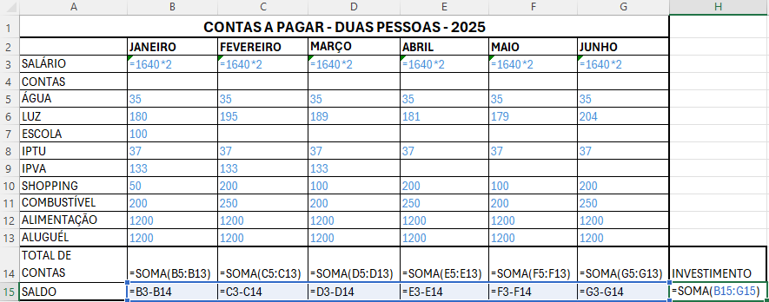
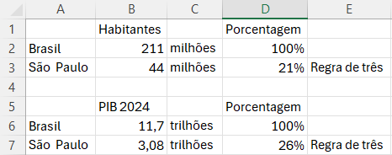
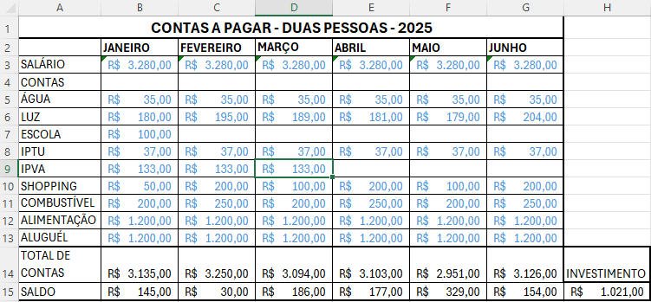
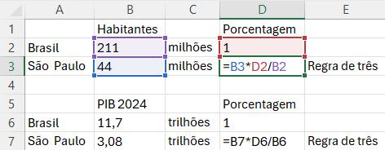
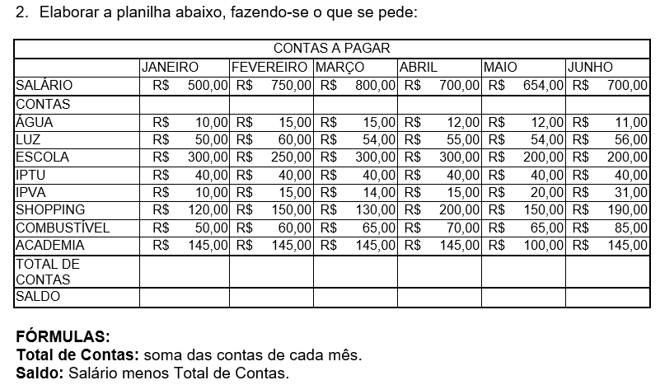
Atividade02

Dados atualizados para 2025

Análise de Viabilidade

Fórmulas

Regra de três

Fórmulas

Graficos
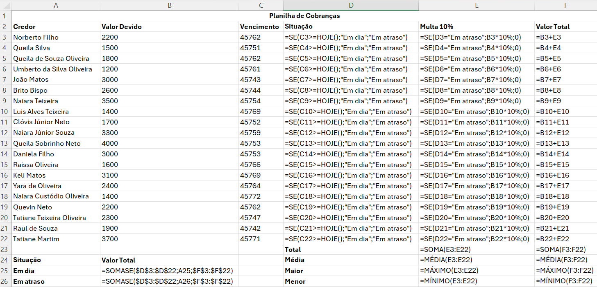
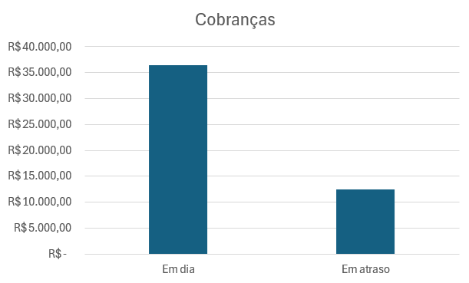
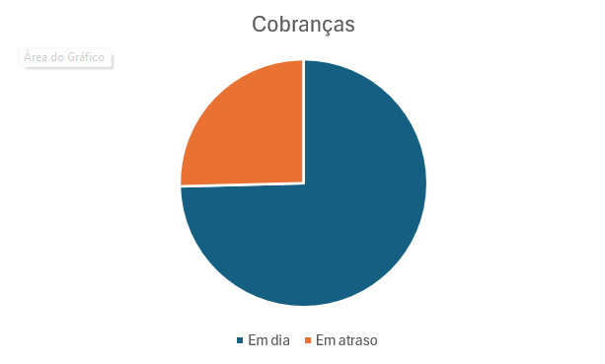
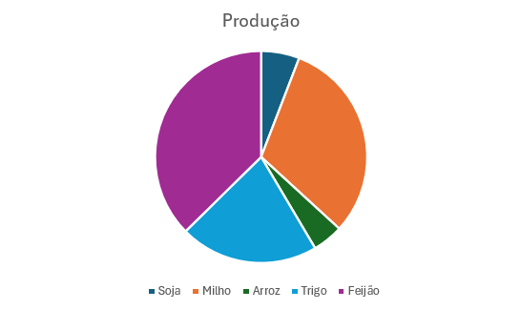
Gráficos simples e dinâmicos
Atividade 01
Planilha de controle de produção
Produto | Total Produzido
Soja | 12354
Milho | 65478
Arroz | 9877
Trigo | 44678
Feijão | 78987
Crie um gráfico de pizzas da planilha de produção e coloque em outra aba da planilha.

Obs: O gráfico de pizza fica mais colorido e até mais bonito do que o gráfico de colunas, porém a comparação dos tamanhos é mais difícil
Atividade 02
Planilha de cobranças
Credor | Valor Devido | Vencimento | Situação | Multa 10% | Valor Total
Norberto Filho | 2200 | 2025-04-15
Queila Silva | 1500 | 2025-04-04
Queila de Souza Oliveira | 1800 | 2025-04-15
Umberto da Silva Oliveira | 1200 | 2025-04-14
João Matos | 3000 | 2025-03-27
Brito Bispo | 2600 | 2025-03-28
Naiara Teixeira | 3500 | 2025-04-07
Luis Alves Teixeira | 1400 | 2025-04-22
Clóvis Júnior Neto | 1700 | 2025-04-05
Naiara Júnior Souza | 3300 | 2025-04-12
Queila Sobrinho Neto | 4000 | 2025-04-06
Daniela Filho | 3000 | 2025-04-06
Raissa Oliveira | 1600 | 2025-04-19
Keli Matos | 3100 | 2025-04-22
Yara de Oliveira | 2400 | 2025-04-17
Naiara Custódio Oliveira | 1400 | 2025-04-25
Quevin Neto | 2200 | 2025-04-15
Tatiane Teixeira Oliveira | 2300 | 2025-03-31
Raul de Souza | 1900 | 2025-03-26
Tatiane Martim | 3700 | 2025-04-24
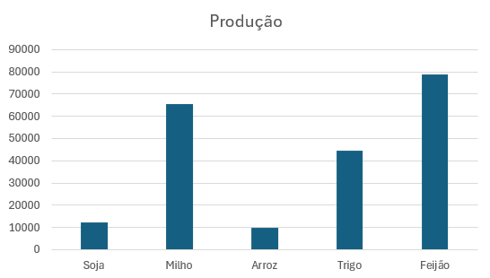
1 Copie a planilha de cobranças no Excel
2 Formate os valores como Monetários (Dinheiro)
3 Classifique a Situação como "Em dia" ou "Em atraso" analisando a data do vencimento.
4 Aplique uma multa de 10% somente nos valores que estiverem em atraso.
5 Calcule o valor total acrescentando a multa ao valor devido
6 No final das columas Multa e Valor Total faça as 4 estatísticas básicas (Soma, média, máximo e mínimo)
7 Crie uma tabela de resumo utilizando a função =SOMASE() conforme dados a seguir e faça um gráfico de colunas
Situação | Valor Total
Em dia
Em atraso

Obs: Neste segundo caso como são somente dois valores o gráfico de pizza se aplica melhor
Fórmulas da atividade 02

